Лист1
T/R | Mahsulot kategoriyasi | Mahsulot sotish bo'limlar | Mahsulotlar | Narxi | Olindi | 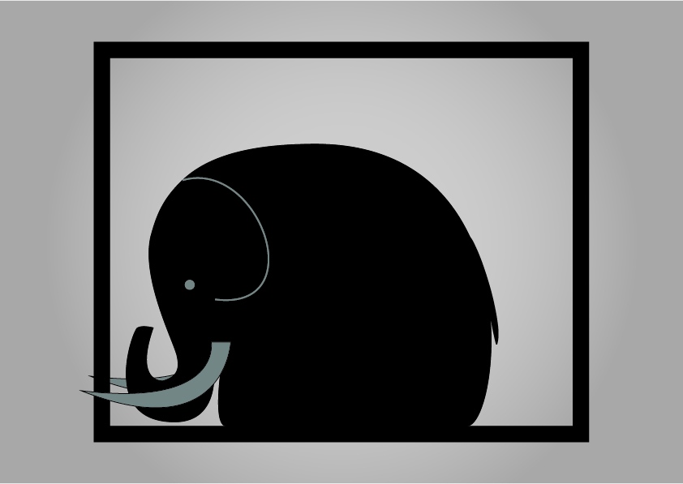 Sotildi | Foyda | Formular yozuvlarda
1 | Metal | Og'ir metallurgiya | Temir | 11.99 | 1126 | 2372 | 3498 | Temir Metal
2 | Yoqilg'i | Suyuqlik | Neft | 11.99 | 1197 | 2479 | 3676 | Neft Yoqilg'i
3 | Gaz | Moddalar | Metan | 11.99 | 1101 | 3104 | 4205 | Metan Gaz
4 | Gaz | Moddalar | Propan | 11.99 | 612 | 2294 | 2906 | Propan Gaz
5 | Gaz | Moddalar | Butan | 11.99 | 1418 | 1479 | 2897 | Butan Gaz
6 | Yog'och | Yog'ochsozlik | Qora qarag'ay | 11.99 | 1202 | 2341 | 3543 | Qora qarag'ay Yog'och
7 | Yog'och | Yog'ochsozlik | Terak | 11.99 | 454 | 1439 | 1893 | Terak Yog'och
8 | Yog'och | Yog'ochsozlik | Tol | 7.99 | 2276 | 1870 | 4146 | Tol Yog'och
9 | Yog'och | Yog'ochsozlik | Archa | 7.99 | 1136 | 2265 | 3401 | Archa Yog'och
10 | Yog'och | Yog'ochsozlik | Qog'oz | 7.99 | 1358 | 3452 | 4810 | Qog'oz Yog'och
11 | Yoqilg'i | Suyuqlik | Benzin | 7.99 | 880 | 1107 | 1987 | Benzin Yoqilg'i
12 | Metal | Og'ir metallurgiya | Mis | 7.99 | 1153 | 2257 | 3410 | Mis Metal
13 | Metal | Og'ir metallurgiya | Qo'rg'oshin | 7.99 | 1336 | 2168 | 3504 | Qo'rg'oshin Metal
14 | Metal | Og'ir metallurgiya | Po'lat | 7.99 | 1312 | 2960 | 4272 | Po'lat Metal
15 | Plastik | Plastmassa | Turbo | 4.99 | 2229 | 4239 | 6468 | Turbo Plastik

